Sheet1
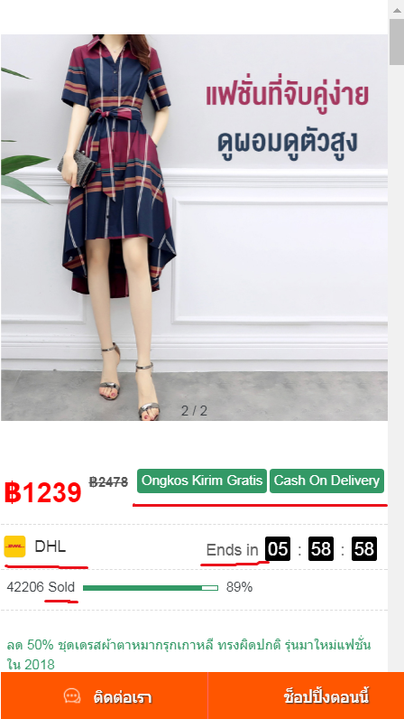

 | 泰语模板2显示印尼语

 | Ongkos Kirim Gratis Cash On Delivery 改成 后面三项 | จัดส่งฟรี |  | เก็บเงินปลายทาง | รับประกันเปลี่ยน/คืนสินค้าภายใน 7 วัน

 |  | sold 改成 คำสั่งซื้อ
 | 物流是嘉里不是DHL，把DHL隐藏掉就可以

 | 有标题，没促销语
 | 促销信息的功能不可用

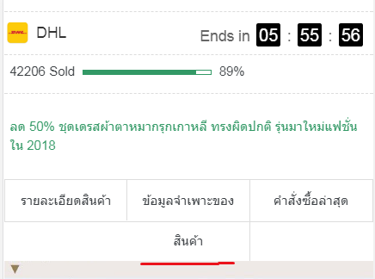

 | 多了一个出来

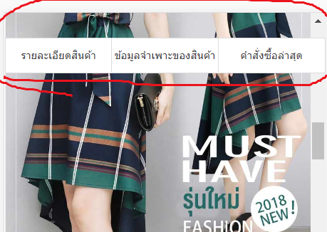

 | 吸顶问题，不能一直固定在上方

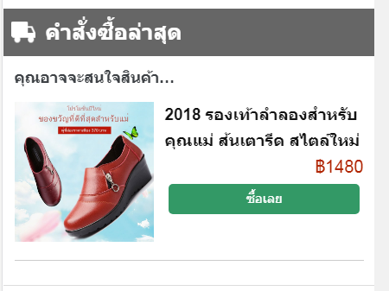

 | 最新订单却出现推荐产品，而且推荐产品点了没反应

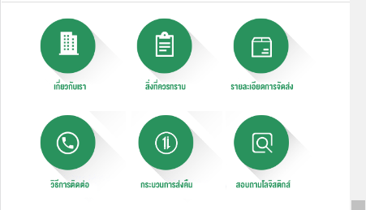

 | 底部的插图信息，客服邮箱没有标超链接
 | 查看订单也没用

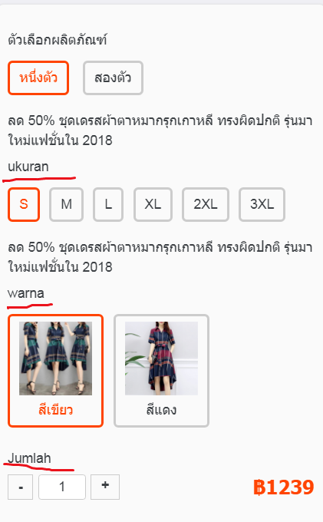

 | 尺码、颜色、数量显示印尼语，要改成泰语
 | 印尼语 |  | 泰语
 | ukuran（尺码） |  | ขนาด
 | warna（颜色） |  | สี
 | Jumlah（数量） |  | จำนวน

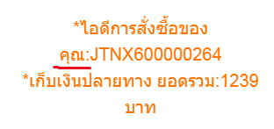
 | 下单成功，划线的地方不能与上面分行，要在一起，意思是你的订单号，订单号独自放一行

印尼模板:
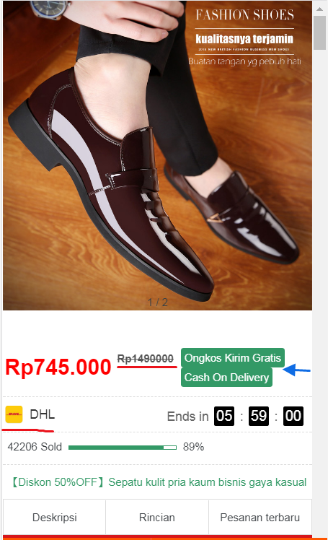

 | 原价没有点，从最右边数起，每3个数1个.
 | 免邮和货到付款之间没有间隔，放一行，别放两行

 | 物流信息是J&T不是DHL，把DHL 改成 J&T Express， DHL 的Logo抹掉

 | 有标题，没促销语
 | 加上促销信息的功能

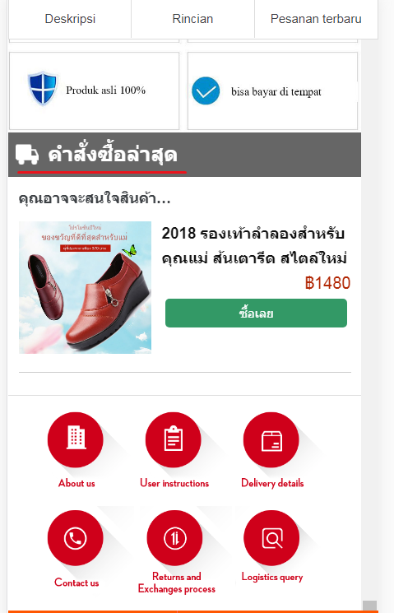

 | 模板没有订单滚动的功能
 | 推荐产品，这个不知道从哪冒出来的，印尼的模板出现了泰语的产品

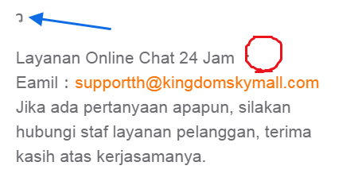
 | 出现泰语，改成印尼语

 | 没有客服热线

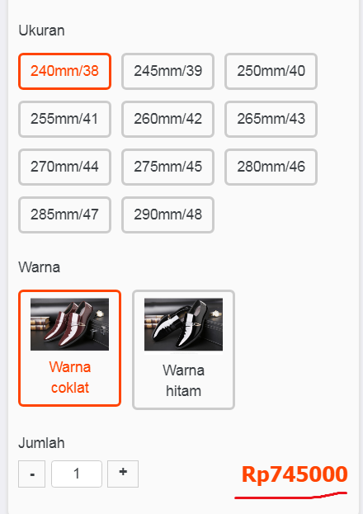

 | 售价没.

